J2016
Pro výpočet roztečí otvorů pro montáž lamel, doplníme do tabulky "výšku profilu UT" a požadovaný počet lamel v profilu "U" nebo "UT".
Po zadání hodnot se v tabulce zobrazí vypočítané hodnoty rozteče otvorů a překrytí lamel [mm].
U výplně AL-J2016 pro vyznačení otvorů a upevnění lamel k profilům AL-U21 a AL-UT21 použijeme střední drážku, do které vyznačíme otvory podle hodnot z tabulky pro zvolený počet lamel a výšku profilů AL-U21 a AL-UT21.
V tabulce vyberte vypočítané hodnoty ze sloupce "Drážka" a označte otvory v příslušné drážce až po poslední lamelu. Otvory se vyznačují od začátku profilu "U" nebo "UT".
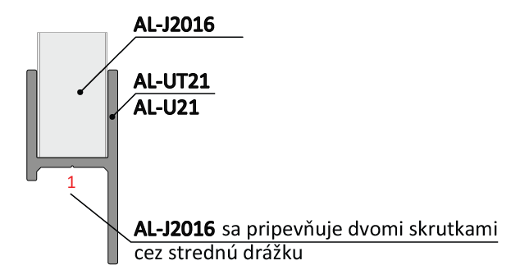
Vyplňte hodnoty
Při instalaci lamel AL-J2016 není nutné při označování otvorů rozlišovat mezi pravým a levým profilem "U" a "UT".
 |  | 2000
Výška "UT" profilu | [mm] |  |  |  |  |  |  | konštanty | Výška | Prekrytie | mm | -20.4
Počet lamel | [ks ] | 50 |  |  |  |  |  | výška lamely | 20 | Prekrytie | mm | 20.4
 |  |  |  |  |  |  |  | 20 | 60
 |  |  |  |  |  |  |  | výška prvej diery | 101
 |  |  |  |  |  |  |  | 3.8 | 141
 |  |  |  |  |  |  |  | ku dalsej diere | 182
 | Díry v drážkách |  |  |  |  |  |  | 12.4 | 222
 |  |  |  |  |  |  |  | maximálne prekrytie | 262
Lamela | Drážka 1/3(mm) | Drážka 3/1(mm) |  |  |  |  |  | -0.01 | 303
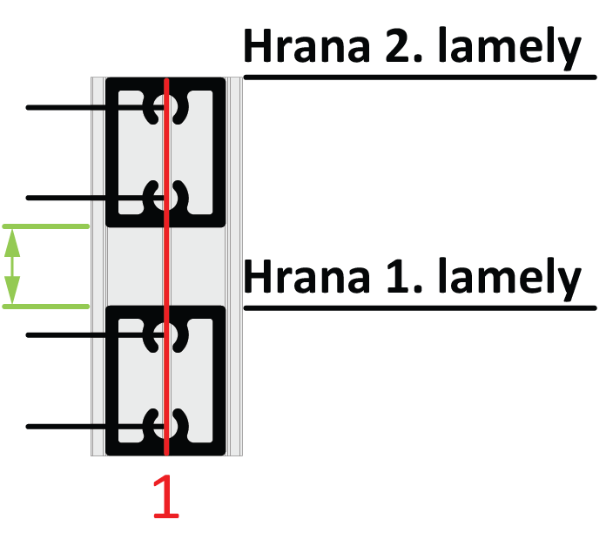
1 | 4 | 16 |  |  |  |  |  |  | 343
2 | 44 | 57 |  |  |  |  |  |  | 384
3 | 85 | 97 | 57 |  |  |  |  |  | 424
4 | 125 | 137 |  |  |  |  |  |  | 464
5 | 165 | 178 | 44 |  | Kód |  | Kód |  | 505
6 | 206 | 218 |  |  | AL-UT21-6 | AL-U21-6 | AL-J2016 |  | 545
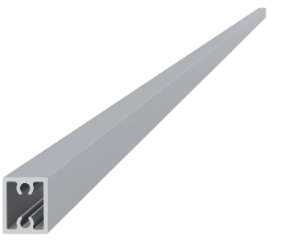
7 | 246 | 259 | 16 |  |  |  |  |  | 586
8 | 287 | 299 |  |  |  |  |  |  | 626
9 | 327 | 339 | 4 |  |  |  |  |  | 667
10 | 367 | 380 |  |  |  |  |  |  | 707
11 | 408 | 420 |  |  |  |  |  |  | 747
12 | 448 | 461 |  |  |  |  |  |  | 788
13 | 489 | 501 |  |  |  |  |  |  | 828
14 | 529 | 542 |  |  | Délka (výška) |  | Počet |  | 869
15 | 570 | 582 |  |  | 2000mm |  | 50ks |  | 909
16 | 610 | 622 |  |  |  |  |  |  | 949
17 | 650 | 663 |  |  |  |  |  |  | 990
18 | 691 | 703 |  |  |  |  |  |  | 1030
19 | 731 | 744 |  |  |  |  |  |  | 1071
Reálny (vypočítaný) rozestup
20 | 772 | 784 |  |  | Kód
21 | 812 | 824 |  |  | Pro „UT“ profil | Pro „U“ profil
22 | 852 | 865 |  |  | E1-3S4.2x19 | E1-4S4.2x19
23 | 893 | 905 |  | 20.4
24 | 933 | 946
25 | 974 | 986
26 | 1014 | 1026 |  | Poznámka
27 | 1054 | 1067

 |  |  |  |  | Počet
 |  |  |  |  | 200ks

